Sheet1 (2)
1 普通 40301060
精英 40301901
2 普通 40302100
精英 40302901
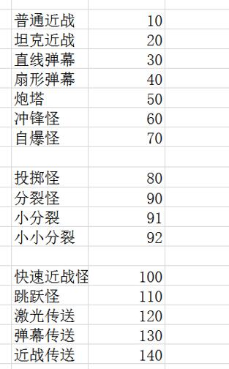
3 普通 40303060 40303100
精英 40303901
4 普通 40304060 40304100 40304080
精英 40304901
5 普通 40305060 40305100 40305070
精英 40305901
6 普通 40306060 40306100 40306120
精英 40306901

1 | 普通 | 40301060 | 近战冲锋
 | 精英 | 40301901 | 精英1
2 | 普通 | 40302100 | 快速近战
 | 精英 | 40302901 | 精英1
3 | 普通 | 40303060 | 近战冲锋
 |  | 40303100 | 快速近战
4 | 精英 | 40303901 | 精英1
 | 普通 | 40304060 | 近战冲锋
5 |  | 40304080 | 投掷怪
 |  | 40304100 | 快速近战
6 | 精英 | 40304901 | 精英1
 | 普通 | 40305060 | 近战冲锋
 |  | 40305070 | 自爆怪
 |  | 40305100 | 快速近战
 | 精英 | 40305901 | 精英1
 | 普通 | 40306060 | 近战冲锋
 |  | 40306100 | 快速近战
 |  | 40306120 | 激光传送
 | 精英 | 40306901 | 精英1

